고철매각목록
2024년도 농기계임대사업소 불용농기계 고철매각 목록

번호 | 관리번호 | 물품(기종)명 | 모델형식/규격/제조회사 | 취득 (구입) 년도 | 수량(대) | 내용연수 | 금액(천원) | 부서명 | 물품상태 | 물품(기종)명 사진 | 고철매각 견적가격 (최고가 견적가격결정)
 |  |  |  |  |  |  |  |  |  |  | 고철업체
 |  |  |  |  |  |  |  |  |  |  | KG | 단가 | 금액
계 |  | 24종 |  |  | 43
1 | 본소 | 퇴비살포기 | HMTO-75A/그린맥스 | 2011.06 | 1 | 5 | 2,544 | 농촌지원과 | 폐기 |  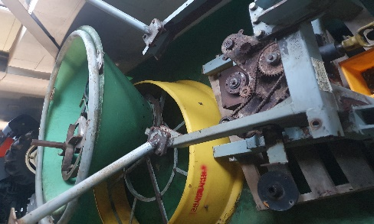
2 | 본소 | 관리기 | ACM-900SM/5.9HP/아세아텍 | 2017.06 | 3 | 5 | 2,780 | 농촌지원과 | 폐기 |  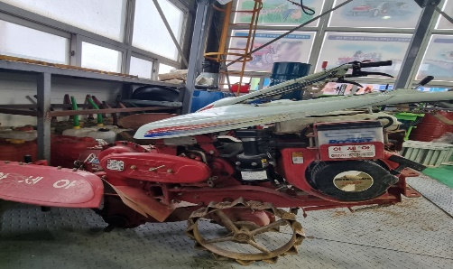
3 | 본소 | 심경로타리 | YPG-1502/150CM/영진 | 2011.06 | 1 | 5 | 3,069 | 농촌지원과 | 폐기
4 | 본소 | 원판쟁기 | YDP602-S/6련/영진 | 2009.05 | 1 | 5 | 3,910 | 농촌지원과 | 폐기 |  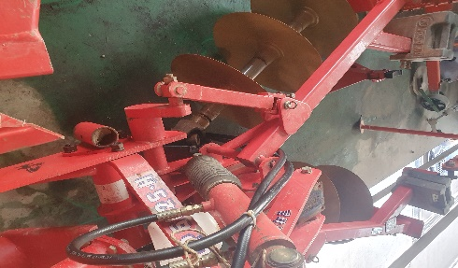
5 | 본소 | 관리기쟁기 | AP25/아세아텍 | 2009.05 | 1 | 5 | 161 | 농촌지원과 | 폐기 |  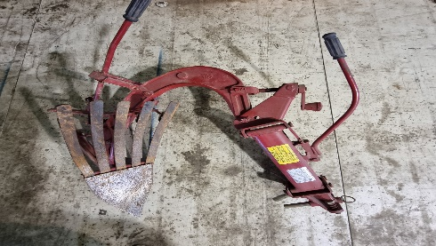
6 | 본소 | 중경로타리(관) | RT60/아세아텍 | Jul-05 | 5 | 5 | 81 | 농촌지원과 | 폐기 |  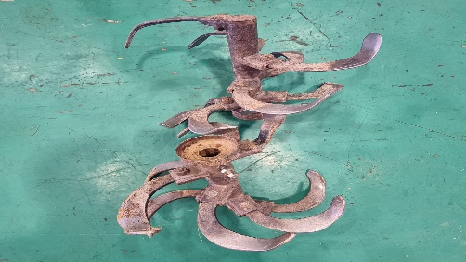
7 | 본소 | 구굴기(관) | DR350/아세아텍 | 2009.05 | 5 | 5 | 127 | 농촌지원과 | 폐기 | 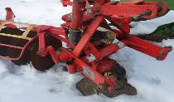 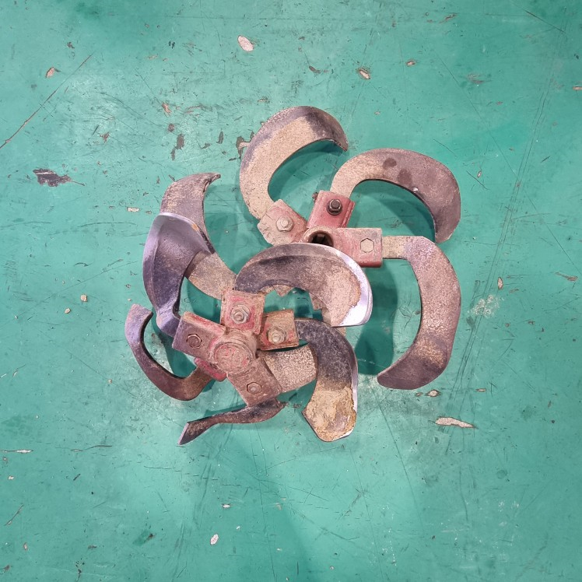
8 | 본소 | 비닐피복기(관) | AM180/아세아 | 2009.05 | 2 | 5 | 325 | 농촌지원과 | 폐기 |  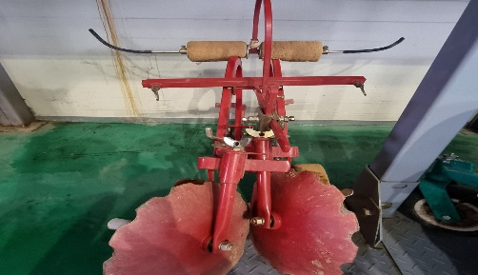
9 | 본소 | 배토기(트) | G450/웅진기계 | 2015.12 | 1 | 5 | 1,350 | 농촌지원과 | 폐기 |  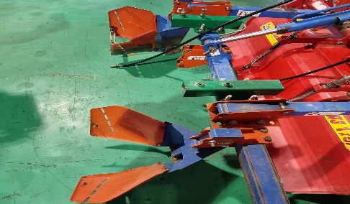
10 | 동부 | 관리기 | ACM-900SM/5.9HP/아세아텍 | 2017.06 | 1 | 5 | 2,780 | 농촌지원과 | 폐기 |   
11 | 동부 | 동력탈곡기(잡곡) | BHDWLI2000/부흥 | 2016.08 | 2 | 5 | 3,572 | 농촌지원과 | 폐기 |  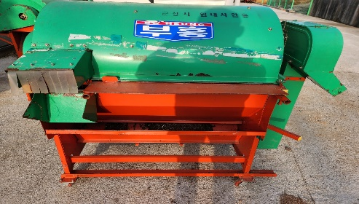
12 | 동부 | 땅속작물수확기 | HD-C200A/100CM/현대농기계 | 2009.05 | 1 | 5 | 3,100 | 농촌지원과 | 폐기 |  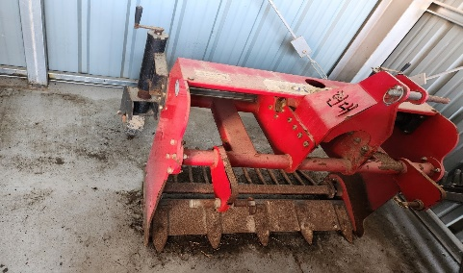
13 | 동부 | 볏짚절단기 | IS3000/일신 | 2009.05 | 2 | 5 | 1,350 | 농촌지원과 | 폐기 |  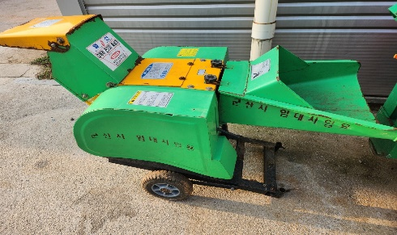
14 | 동부 | 액체살분무기 | L3PSA/대흥종합기계 | 2017.12 | 1 | 5 | 1,430 | 농촌지원과 | 폐기 |  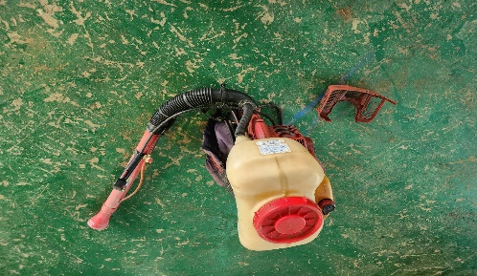
15 | 동부 | 액체살분무기 | H3VA/아강농업기계 | 2016.12 | 1 | 5 | 2,850 | 농촌지원과 | 폐기 |  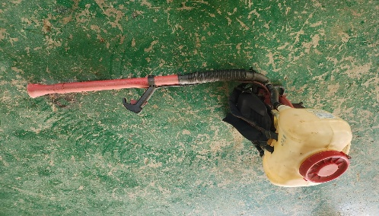
16 | 동부 | 원판쟁기(8련) | W82-DP/웅진기계(8련) | 2011.06 | 1 | 5 | 5,057 | 농촌지원과 | 폐기 |  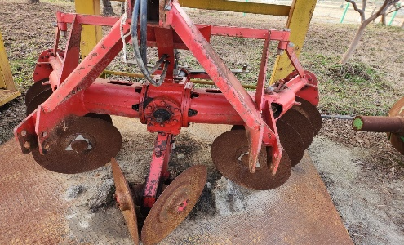
17 | 동부 | 원판쟁기(6련) | YDP602-S/6련/영진 | 2011.06 | 1 | 5 | 4,060 | 농촌지원과 | 폐기 |  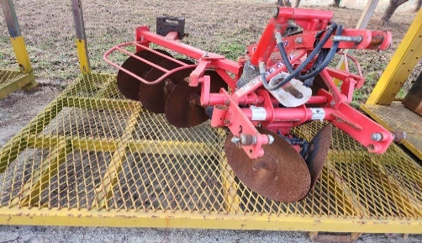
18 | 동부 | 육묘파종기 | JK-500/구보다 | 2013.04 | 1 | 5 | 667 | 농촌지원과 | 폐기 | 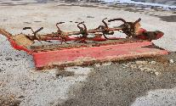 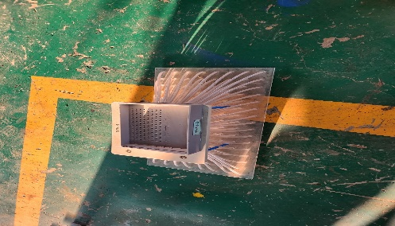
19 | 동부 | 중경로타리(관) | R60/아세아 | 2017.06 | 2 | 5 | 81 | 농촌지원과 | 폐기 | 
20 | 동부 | 중경로타리(관) | R60/아세아 | 2009.05 | 2 | 5 | 81 | 농촌지원과 | 폐기 | 
21 | 동부 | 구굴기(관) | DR-30S/아세아 | 2009.05 | 5 | 5 | 127 | 농촌지원과 | 폐기 | 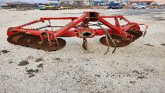
22 | 동부 | 주행형분무기 | SW1020C/성원산업 | 2012.12 | 1 | 5 | 6,000 | 농촌지원과 | 폐기 |  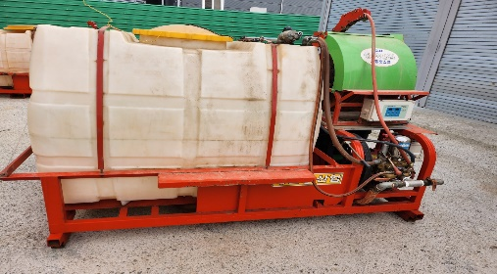
23 | 서부 | 덩굴파쇄기 | SHRT661/성도기계 | 2011.06 | 1 | 5 | 6,451 | 농촌지원과 | 폐기 |  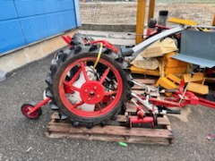
24 | 서부 | 휴립피복기 | WJCM-2000/2골F/웅진기계 | 2011.1 | 1 | 5 | 4,101 | 농촌지원과 | 폐기 |  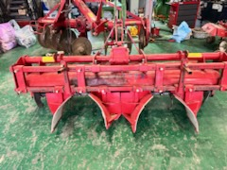
 | * 농업기계의 내용연수(제2조의4제1항제1호 관련
 | * 군산시 농기계임대사업 조례(운영 및 관리) 제5조5항 임대용으로 사용하느 장비의 내구연수는 불특정다수의 사용으로 인한 조기노화등을 감안하여 농업기계화촉진법에서 정하는 기간의 1/2로 한다
 | * 소요조회 생략가능 근거 : 군산시 물품관리 조례16조2항 3호 및 4호

